安装手顺
W10系统安装memcached.exe
下载对应的exe文件http://windows.php.net/downloads/pecl/releases/memcache/3.0.8/ 对应PHP版本的memcached.dll文件
32位下载地址： memcached-win32-1.4.4-14.zip(直接下载)，memcached-win32-1.4.4-14.zip下载页面：http://blog.couchbase.com/memcached-144-windows-32-bit-binary-now-available

64位下载地址：memcached-win64-1.4.4-14.zip（直接下载），memcached-win64-1.4.4-14.zip下载页面：http://blog.couchbase.com/memcached-windows-64-bit-pre-release-available（或者：http://pan.baidu.com/s/1mij1VuC）

注意：这里的memcached下载版本与系统版本有关！
实例：
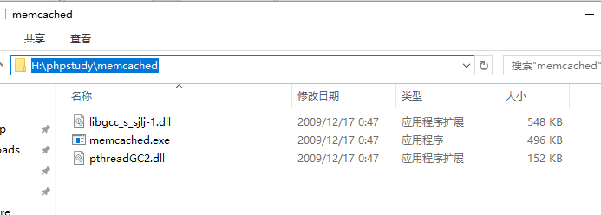

 | 以管理员身份运行cmd（其他身份运行安装会报错，如：failed to install service or service already installed）

 | 安装和启动

 | services.msc查看服务是否成功启动
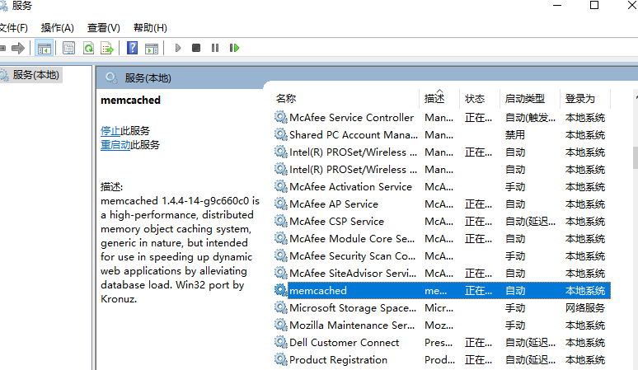

二、PHP安装memcache扩展

 | 将下载的dll扩展文件，放到PHP版本的ext目录
 | PHP.ini添加扩展 extension=php_memcache.dll

 | php文件检测是否安装扩展成功
 | echo phpinfo();
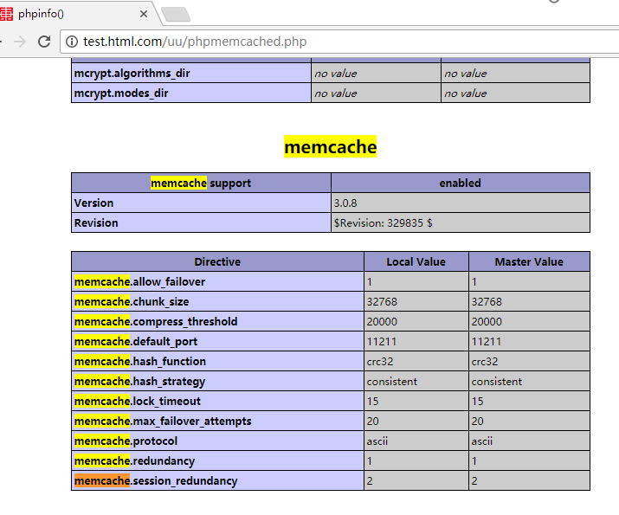

 | 测试memcached是否在PHP可正常运行
 | <?php
 | /**
 | * Created by PhpStorm.
 | * User: gdcm2016
 | * Date: 2017/12/11
 | * Time: 15:22
 | */
 | $memcache = new Memcache;
 | $memcache->connect('localhost', 11211) or die ("Could not connect");

 | $version = $memcache->getVersion();
 | echo "Server's version: ".$version."<br/>\n";

 | $tmp_object = new stdClass;
 | $tmp_object->str_attr = 'test';
 | $tmp_object->int_attr = 123;

 | $memcache->set('key', $tmp_object, false, 10) or die ("Failed to save data at the server");
 | echo "Store data in the cache (data will expire in 10 seconds)<br/>\n";

 | $get_result = $memcache->get('key');
 | echo "Data from the cache:<br/>\n";

 | var_dump($get_result);

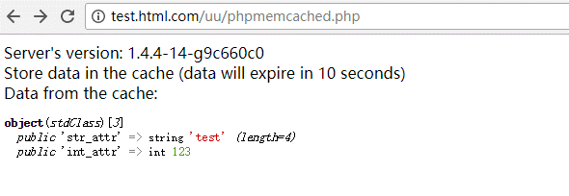

 | OK

 | 1.什么是memcached
 | 缓存是一种常驻与内存的内存数据库，内存的读取速度远远快于程序在磁盘读取数据的速度。我们在设计程序的时候常常会考虑使用缓存，将经常访问的数据放到内存上面这样可以提高访问数据的速度，同时可以降低磁盘或数据库的压力。
 | memcached就是一款可以方便实现缓存的工具软件，memcached的优势在于以下几点：
 | 1.实现分布式缓存（支持热部署），通过hashcode根据缓存服务器ip智能分配将数据缓存到的服务器上。
 | 2.实现最近最少访问的数据优先被移除缓存。
 | 3.快速找到适配的存储空间，避免内存的浪费。
 | 4.使用键值对存储数据，方便读取修改等缓存的管理。
 | 5.socket通信，缓存服务器和应用服务器分离。
 | 等等，memcached还含有很多自身的优势。
 | 使用缓存中我们面临的缓存数据无法同步的问题：比如一台缓存服务器突然崩溃那么这台服务器上面的缓存数据就会全部丢失，而且需要在配置中及时去除这台崩溃的服务器IP，这个需要我们编写更多的代码进行相应的控制。
 | 2.memcached内部机制
 | memcached为了提高数据的存储速度，在安装启动memcached服务的时候，他会自动将分配给memcached的内存分隔为大小不一致的很多块。每当任意一个大小的需要缓存的数据提交过来的时候memcached将会自动找到符合这个数据大小最适合的内存块，然后把数据放到这个块里面。这种方式不仅可以降低内存的浪费同时可以减少了内存分配的时间了。
 | 如果memcached里面的内存已经被使用完了，还需要向里面添加数据的时候，memcached将会把存入缓存中最长时间没有用的数据清除掉。
 | 每次向缓存中添加数据的时候都会带上该数据的有效时间，如果超过了这个有效时间那么缓存的数据自动失效了。
 | memcached安装到计算机上是一款服务默认端口11211，我们可以通过socket与他建立通信。建立起通信之后就可以通过执行memcached的指令向缓存里面添加取出或修改或删除缓存数据的工作了。

 | 在PHP中使用socket编程对memcached缓存进行增删改查
 | 下载一个memcached-client.php文件，用这个文件的好处是不用去考虑php版本升级的影响

 | 1. <?php
 | 2. error_reporting(E_ALL ^ E_NOTICE);//忽略警告
 | 3. require_once 'memcached-client.php';
 | 4.
 | 5. $mem = new memcached(
 | 6. array(
 | 7. 'servers'=>array('127.0.0.1:11211'),//链接端口11211
 | 8. 'debug'=>false,//是否debug
 | 9. 'compress_threshold'=>10240,//最大压缩
 | 10. 'persistant'=>true));//是否持久链接
 | 11. $mem->add('key',array('xian','beijing'));//增加数据
 | 12. $val = $mem->get('key');
 | 13. echo $val;
 | 14. $mem->set('key','xian');//修改数据，键存在则修改，不存在则创建
 | 15. $val = $mem->get('key');
 | 16. echo $val;
 | 17. $mem->replace('key','beijing');//修改数据,键必须存在
 | 18. $val = $mem->get('key');
 | 19. echo $val;
 | 20. $mem->delete('key');//修改数据
 | 21. $val = $mem->get('key');
 | 22. echo $val;
 | 23. ?>

